일반 사항
1. 개요
 | 1. 스킬에 대한 기본 베이스를 다룹니다.
 | 2. 스킬 시스템의 일반사항
 | 3. 구조와 세부 기능
 | 4. 관련 테이블
 | 5. 시스템 이펙트의 상세정보
 | 6. 스킬 리스트

2. 스킬 시스템 관련 기본 베이스
 | 1. 획득 가능 등급 (Skill Table : Req_Star)
 |  | • 스킬은 캐릭터의 성급값이 도달 했을때 사용 가능해진다.
 |  |  | → 생성시 기본 스킬은 1로 넣는다. (Skill_Level 값)
 |  |  | → 각 성급에 도달하면 스킬이 사용 가능해짐, 팝업을 통해 해당 스킬의 획득을 유저에게 알림 연출

 | 2. 사용 방식에 따른 분류
 |  | • 패시브 없음
 |  | • Ex스킬은 액티브 형태의 스킬로 제작
 |  | • 기본스킬과, 강화, 서브스킬은 자동으로 발동 가능하게 제작

 | 3. 영향 별 분류 (코드 이름)
 |  | • 자신
 |  |  | → 자신에게만 스킬의 효과가 적용 되는 스킬
 |  | • 적
 |  |  | → 적에게만 스킬의 효과가 적용되는 스킬
 |  | • 팀원
 |  |  | → 자신을 포함한 팀원 전체에 적용되는 스킬

 | 4. 효과 유지 시간에 따른 분류
 |  | • Instance
 |  |  | → 스킬 사용시 즉시 효과가 적용 되는 즉시 적용형

 | 5. 시전 방식에 따른 분류
 |  | • Direct Skill (Skill Table : )
 |  |  | → 시전 시간이 없으며, 사용 즉시 효과가 적용 되는 스킬

 |  | • casting skill (Skill Table : _)
 |  |  | → 1인 경우 시전 시간값 (Casting_Time)만큼 시전 행위를 유지할 경우 스킬의 효과가 적용 되는 스킬임
 |  |  | → 스킬 시전은 취소 되지 않으면 무조건 진행
 |  |  | → 스킬 시전 시간값은 스킬 시전 막대를 이용해 화면상에 표시함
 |  |  |  | → 왼쪽에서 오른쪽으로 채워지는 방식 (Zero -> Full)
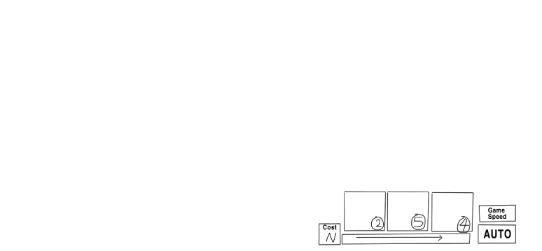

 | 6. 이동 가능 여부에 따른 분류
 |  | • Moveable skill (Skill Table : Cast_Moveable,Action_Movealbe)
 |  |  | → 스킬 시전, 액션중에 이동 조작이 가능한 스킬

 |  | • Unmovable Skill
 |  |  | → 스킬 시전, 액션, 딜레이 중에 이동조작이 불가능한 스킬

 | 7. 발사체 유무에 따른 분류
 |  | • projectile skill (Skill Table : Bullet_Bool)
 |  |  | → 스킬의 행동 (시전)이 끝나고 발사체의 이동이 표현 되고 적중 판정 여부에 따라 효과가 적용 되는 스킬이다.
 |  |  | → 발사체의 이동 궤적의 타입에 따라 세분화 (Bullet_Move_Type)
 |  |  |  | → 일직선 : 발사체의 이동 궤적이 일직선으로 표현한다.
 |  |  |  | → 추적 : 발사체의 이동궤적의 대상의 이동값에 따라 변동 되는 형태
 |  |  |  | → 포물선 : 수류탄 등 목표를 향해 던질때 사용함.
 |  |  | → 발사체의 경우 발사된 발사체가 지정된 타겟 또는 주위 에이리어 내의 대상에게 접촉을 하였을때 스킬의 효과와 같이 타격 이미지 표기
 |  |  | → 만일 발사체가 지정된 타겟을 놓쳤거나 또는 에이리어내의 대상에게 접촉을 하지 않아도 스킬의 효과와 같이 타격 이미지를 표기 하도록 한다.

 |  | • non-projectile skill
 |  |  | → 스킬의 행동 (시전)이 끝나면 스킬의 효과과 바로 적용 되는 스킬임

 | 8. 사용 조건 체크
 |  | • 쿨타임 (Skill_Table : Cool_Time)
 |  |  | → 모든 스킬에는 각 캐릭터 마다 스킬 쿨타임이 유효하다.

 | 9. 영향 요소
 |  | • 스킬 효과를 통해 구현 하며, 아래는 기본적인 구분만 표기
 |  |  | → HP 증감 : 스킬 대상에 HP가 증가 하거나 감소하는 스킬
 |  |  | → 상태 변경 : 스킬의 결과로 대상의 상태가 변경되는 스킬
 |  |  | → 군중 제어 : 스킬 대상을 군중제어 상태가 되며, 대상의 이동 조작권을 제한 하는 스킬.

 | 10. 스킬 시스템의 UI와 세부기능
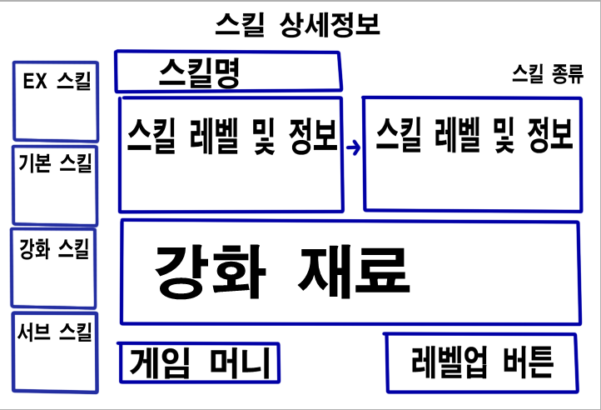
 |  |  |  |  |  | • 스킬 리스트
 |  |  |  |  |  |  | → 해당 캐릭터가 보유한 스킬의 전체 리스트, 세로형식으로 표현
 |  |  |  |  |  |  | → Ex Skill부터 기본스킬, 강화스킬, 서브스킬 순으로 나열
 |  |  |  |  |  |  | → 요구 등급에 부합하지 않는 스킬은 비활성화 처리
 |  |  |  |  |  |  | → 스킬의 요구 등급 및 강화 레벨 표기

 |  |  |  |  |  | • 스킬 정보창
 |  |  |  |  |  |  | → 스킬 아이콘
 |  |  |  |  |  |  | → 스킬 이름
 |  |  |  |  |  |  | → 스킬 강화레벨
 |  |  |  |  |  |  | → 스킬 설명

 | 10-1. 스킬 강화
 |  | • 스킬 강화 가능
 |  |  | → EX, 기본, 강화, 서브 스킬 강화 가능
 |  | • 스킬 강화는 별도의 재료가 필요하며, 게임 머니와 같이 진행
 |  | • 스킬 강화에 따른 스킬의 레벨은 Skill Table의 Index로 구분되는 각 데이터를 참조
 |  | • 스킬의 강화에 따른 스킬레벨이 변경되어 Index가 구분 되지만, Skill_Group의 값을 이용해 동일한 스킬인지 구분 가능
 |  | • 스킬의 레벨업의 경우 강화 재료나 게임 머니가 부족하면 레벨업 버튼 비활성화

 | 12. 스킬 관련 테이블
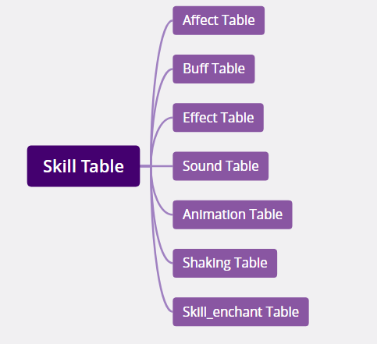

 |  |  |  |  | Affect Table : 효과 정보 테이블
 |  |  |  |  | Buff Table : 버프 테이블 (스킬이 버프인경우)
 |  |  |  |  | Effect Table : 비주얼 이펙트 정보 테이블 | (비주얼 테이블의 경우 스킵 가능)
 |  |  |  |  | Sound Table : 사운드 정보 테이블
 |  |  |  |  | Animation Table : (스킬) 모션 정보 테이블
 |  |  |  |  | Shaking Table : 카메라 연출 테이블
 |  |  |  |  | Skill_Enchant Table : 스킬 강화 테이블

 | 13. 상태이상 효과
 |  | • 스턴 : 정해진 시간 동안 캐릭터의 조작이 불가능한 상태
 |  |  | → 표현 : 캐릭터의 좌표는 해당 위치에 고정
 |  |  | → 스턴 상태에서는 이동과 공격, 후퇴 관련 조작이 불가능함
 |  |  | → 스턴 애니메이션은 최우선으로 적용, 단 스턴중 발생되는 피격 애니메이션은 표현 하지 않는다.
 |  |  | → 스턴 직전 진행 하던 동작은 취소하고 스턴 애니메이션 적용
 |  |  | → 스턴 상태에서는 피격이 적용된다.

 |  | • 혼란 : 해당 위치에서 모든 조작에 대한 통제권을 상실하고 시전자의 반대방향으로 도망가게되는 상태
 |  |  | → 표현 : 공포 상태의 애니메이션과 효과 표현
 |  |  | → 공포 상태에서는 이동과 공격, 후퇴 관련 조작이 불가능함
 |  |  | → 시전자가 혼란 스킬을 발동 했을시 이전에 했던 애니메이션은 모두 취소 하고 뛰는 애니메이션으로 (반대방향으로) 적용한다.
 |  |  | → 혼란 직전 진행 하던 동작은 취소하고 시전자의 반대방향으로 도망
 |  |  | → 혼란 상태에서는 피격이 적용된다.

 |  | • 느려짐 : 일정 시간동안이동속도와 공격 속도가 감소한다.
 |  |  | → 표현 : 모션 프레임 애니메이션을 느리게 재생한다.

 |  | • 시야제한 : 정해진 시간 동안 이동조작에 대한 통제권 상실 및 배회,공격 대상 범위 배회
 |  |  | → 표현 : 단순히 캐릭터의 시야 앞을 연기 등으로 가린다.
 |  |  | → 시야제한 상태에서는 시야가 잘 보이는 쪽으로 이동을 하게 된다. (시야제한 연기 효과가 안나오는곳으로 이동)
 |  |  | → 만일 시야가 공개된 장소로 이동하지 못할 경우 기존 공격데미지를 (Attack_Damage) / 0.1 간 감소한다.

스킬 공격 형태
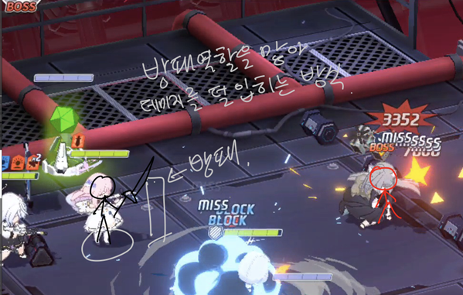
참고용 레퍼런스 이미지를 사용 하였습니다.

1. 원거리형

1. 직선형
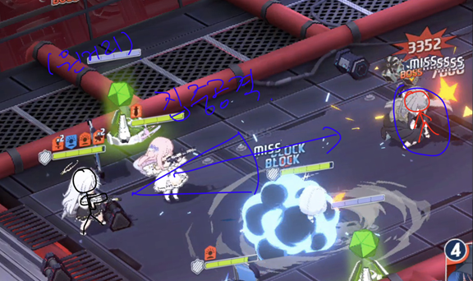

2. 부채꼴형
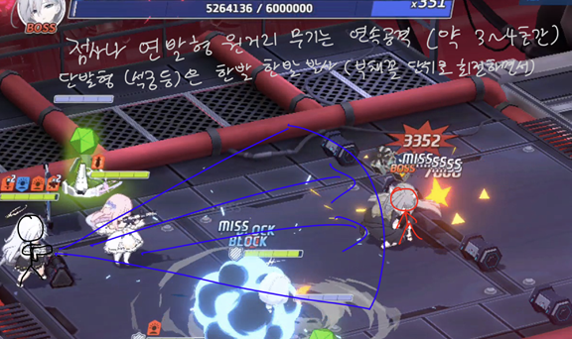

3. 투척형
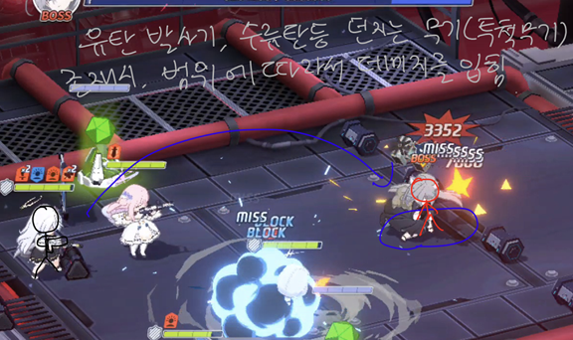

4. 버프형 (힐러 등)

5. 버프형 (지원사격, 포격 등)
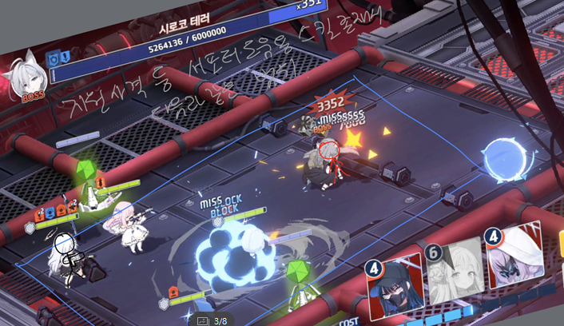

2. 근거리형

1. 집중공격
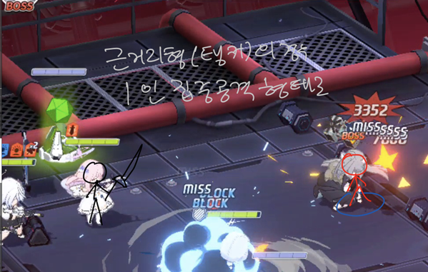

2. 방패형

